Sheet1
Scene No. | 0
Quest Title | 这是章鱼？
Quest Log | 找拉尔夫问这是不是章鱼
Map No. | 46
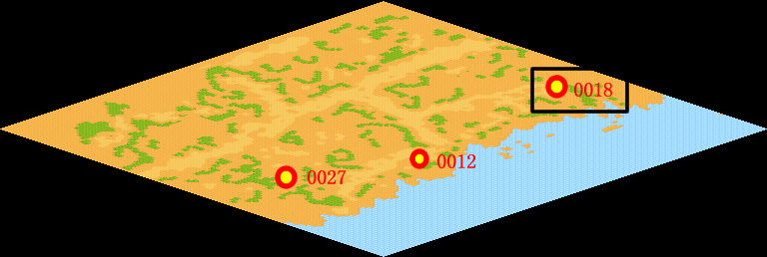
NPC No. | 18
Condition | lv>50
Dialog | 我刚刚看到一样东西，有八只脚的，每个脚上还有吸盘的，不知道是什么东西，你能去帮我问问拉尔夫吗？
Select | 1：接受，2：不接受
Result | 1 : Scene 0001, 2 : 关闭对话框

ScriptFile | Qlog-0103-000.scr
 | Q0018-0103-000.scr

